18
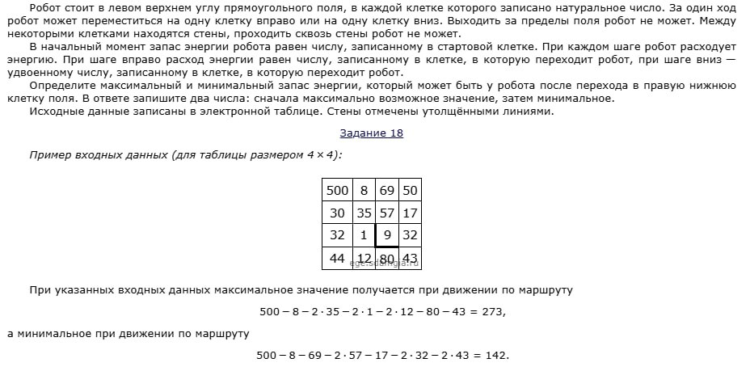
3000 | 88 | 57 | 63 | 77 | 70 | 6 | 98 | 65 | 58 | 19 | 73 | 13 | 86 | 1
11 | 66 | 3 | 14 | 36 | 65 | 51 | 4 | 45 | 78 | 12 | 31 | 91 | 12 | 86
61 | 41 | 46 | 70 | 39 | 7 | 76 | 23 | 3 | 4 | 62 | 75 | 63 | 65 | 54
86 | 73 | 65 | 44 | 42 | 14 | 50 | 92 | 94 | 37 | 6 | 78 | 46 | 97 | 17
95 | 40 | 51 | 62 | 12 | 17 | 58 | 49 | 83 | 97 | 70 | 14 | 6 | 47 | 55
75 | 43 | 22 | 77 | 71 | 53 | 19 | 58 | 37 | 69 | 48 | 98 | 97 | 89 | 35
22 | 84 | 34 | 52 | 37 | 39 | 72 | 84 | 19 | 49 | 10 | 78 | 75 | 7 | 42
59 | 93 | 9 | 90 | 13 | 31 | 93 | 54 | 73 | 52 | 4 | 94 | 37 | 81 | 22
68 | 76 | 84 | 83 | 87 | 36 | 26 | 18 | 19 | 73 | 24 | 47 | 42 | 52 | 5
79 | 12 | 76 | 34 | 77 | 2 | 70 | 20 | 78 | 49 | 7 | 74 | 69 | 90 | 45
90 | 76 | 32 | 31 | 46 | 59 | 35 | 9 | 10 | 32 | 93 | 6 | 19 | 40 | 60
67 | 21 | 74 | 59 | 98 | 15 | 49 | 70 | 31 | 48 | 63 | 52 | 70 | 33 | 69
46 | 39 | 51 | 77 | 78 | 36 | 46 | 50 | 12 | 56 | 75 | 77 | 36 | 5 | 11
26 | 62 | 85 | 7 | 15 | 74 | 39 | 94 | 53 | 89 | 53 | 55 | 3 | 49 | 4
21 | 94 | 40 | 22 | 35 | 50 | 85 | 61 | 29 | 14 | 18 | 62 | 52 | 94 | 16

3000 | 2912 | 2855 | 2792 | 2715 | 2645 | 2639 | 2541 | 2476 | 2418 | 2399 | 2326 | 2313 | 2227 | 2226
2978 | 2780 | 2777 | 2763 | 2643 | 2515 | 2464 | 2460 | 2386 | 2262 | 2250 | 2219 | 2128 | 2116 | 2030
2856 | 2698 | 2652 | 2582 | 2543 | 2501 | 2312 | 2289 | 2286 | 2254 | 2126 | 2051 | 1988 | 1923 | 1869
2684 | 2552 | 2487 | 2443 | 2401 | 2387 | 2212 | 2105 | 2011 | 2180 | 2114 | 1895 | 1849 | 1729 | 1712
2494 | 2454 | 2385 | 2319 | 2307 | 2290 | 2096 | 2007 | 1845 | 1986 | 1916 | 1867 | 1837 | 1635 | 1580
2344 | 2301 | 2279 | 2165 | 2094 | 2041 | 2022 | 1891 | 1771 | 1848 | 1800 | 1671 | 1574 | 1457 | 1422
2300 | 2133 | 2099 | 2047 | 2010 | 1963 | 1878 | 1723 | 1704 | 1655 | 1645 | 1567 | 1424 | 1417 | 1338
2182 | 1947 | 1938 | 1867 | 1854 | 1823 | 1692 | 1615 | 1542 | 1490 | 1486 | 1379 | 1342 | 1255 | 1233
2046 | 1795 | 1711 | 1701 | 1614 | 1578 | 1552 | 1534 | 1504 | 1344 | 1320 | 1273 | 1231 | 1151 | 1146
1888 | 1771 | 1559 | 1633 | 1460 | 1458 | 1388 | 1368 | 1290 | 1241 | 1234 | 1125 | 1056 | 966 | 921
1708 | 1619 | 1495 | 1464 | 1418 | 1359 | 1318 | 1309 | 1270 | 1177 | 1048 | 1113 | 1018 | 886 | 801
1574 | 1553 | 1347 | 1288 | 1190 | 1175 | 1126 | 1056 | 1025 | 977 | 914 | 1009 | 878 | 820 | 663
1482 | 1443 | 1245 | 1134 | 1034 | 998 | 952 | 902 | 890 | 834 | 759 | 682 | 646 | 641 | 630
1430 | 1319 | 1075 | 1068 | 1004 | 850 | 811 | 714 | 661 | 572 | 519 | 464 | 461 | 412 | 408
1388 | 1131 | 995 | 973 | 934 | 750 | 641 | 580 | 551 | 537 | 483 | 340 | 288 | 194 | 178

